Sheet1
やること
 | 1 | APIGatewa の構築
 | 2 | Lambda や Glue の構築
 | 3 | ドメイン用のACMで証明書作成
 | 4 |  | Amazon Route 53 で DNS レコードを作成
 | 5 | 証明書から pem を作成
 | 6 | 証明書を s3 に配置
 | 7
 | 8 | カスタムドメイン名を設定
 | 9 | カスタムドメイン名用の AWS Certificate Manager で構成されている少なくとも 1 つの証明書
 | 10 | 設定され Amazon S3 にアップロードされた信頼ストア

使うサービス
 | 1. Amazon API Gateway
 | 2. Amazon S3
 | 3. Amazon Certificate Manager(ACM)
 | 4. Amazon Rute53
 | ５. Amazon Rute53

A. APIGateway の REST API と、Lambdaの作成

B. Route53 カスタムドメイン設定

 | https://zenn.dev/seyama/articles/02118b0914183e

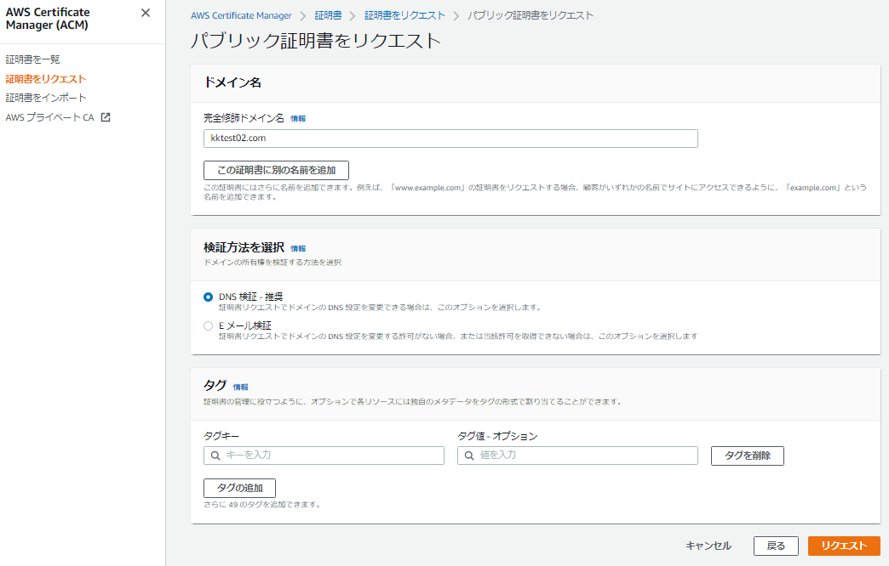
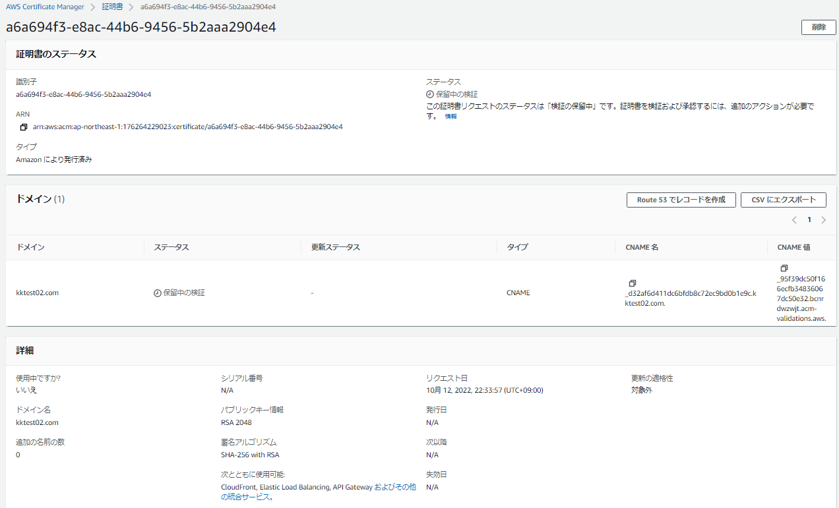
 | ACM（AWS Certificate Manager）で証明書の作成 |  |  |  | Amazon Route 53 で DNS レコードを作成
 |  | 認証されるまでに時間がかかる
 |  |  |  |  |  | Domain Name
 |  |  |  |  |  |  | kktest02.com
 |  |  |  |  |  | Record Name
 |  |  |  |  |  |  | _d32af6d411dc6bfdb8c72ec9bd0b1e9c.kktest02.com.
 |  |  |  |  |  | Record Type
 |  |  |  |  |  |  | CNAME
 |  |  |  |  |  | Record Value
 |  |  |  |  |  |  | _95f39dc50f166ecfb34836067dc50e32.bcnrdwzwjt.acm-validations.aws.

証明書置き場の作成（s3)

 |  | pem を配置
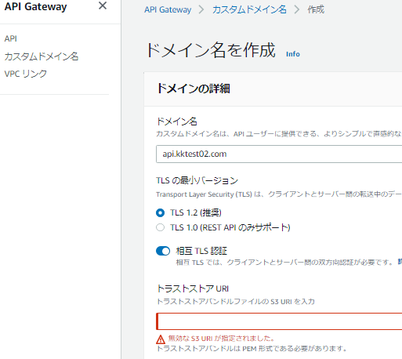

API Gateway カスタムドメイン化
 | API作成時のEndpoint Typeに「Edge optimized」を選択
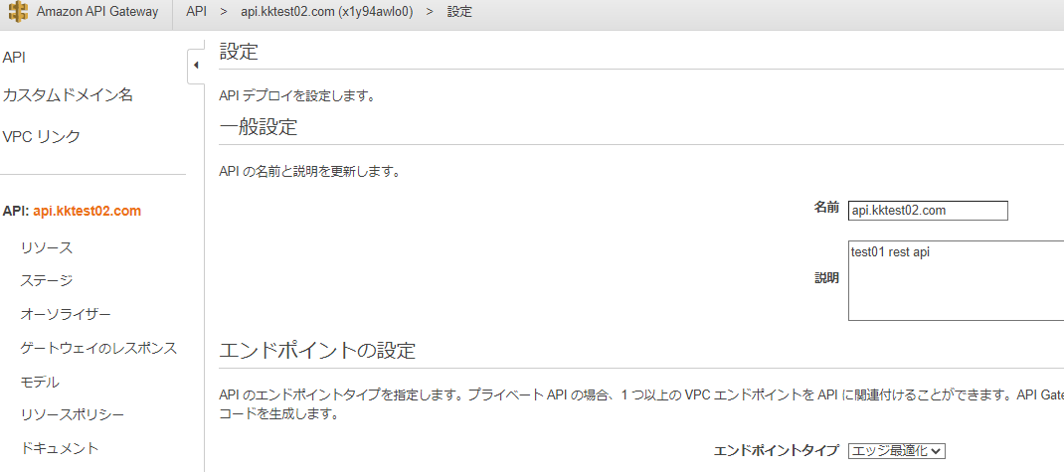

 | API Gatewayのカスタムドメインの設定
 |  | [Creating Custom Domain Name…]を選択し、 |  | エッジ最適化を使用する場合、CloudFrontと同様に自己署名証明書は使用できません。
 |  | [Domain Name]を入力、
 |  | [Security Policy]を選択、
 |  | [Endpoint Configuration]に「Edge optimized」を選択、
 |  | [ACM Certificate]にバージニア北部に配置した証明書を選択します

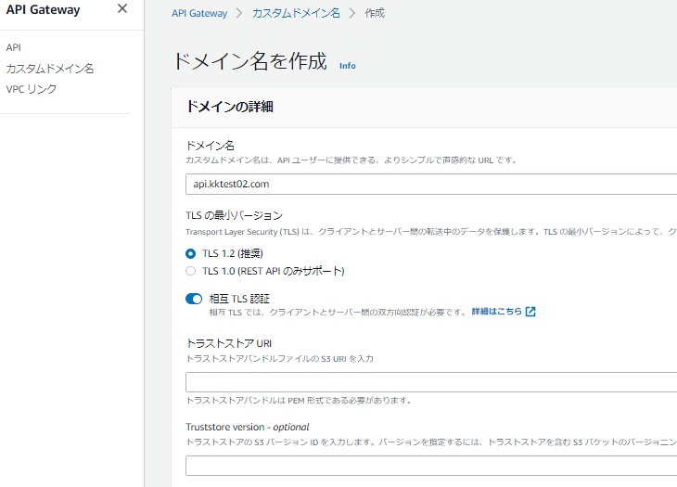

 |  | C.1 CA証明書用の秘密鍵の生成 |  |  | https://qiita.com/horit0123/items/8eb45bfcef6b848971a4
 |  |  | openssl genrsa -out rootCA.key 2048

 |  | C.2 CA証明書の作成
 |  |  | openssl req -x509 -new -nodes -key rootCA.key -sha256 -days 1024 -out rootCA.pem

 |  | C.3 CA証明書をS3バケットに保管
 |  |  | aws s3api put-object --bucket XXX --key rootCA.pem --body rootCA.pem

